Evaluation U5 RP
BTS Enveloppe des Bâtiments : Conception et Réalisation Annexe 7: Evaluation U5 - Revue de Projet | NOM DU CANDIDAT: |  |  |  |  |  |  |  |  | SESSION 2021
 | PRENOM DU CANDIDAT:
 | REPERE DU SUJET:
Compétences évaluées | Mettre X si non évalué | 0 | 1 | 2 | 3 |  | Poids théorique | Poids réel compté | Nombre de points | ELEMENTS DE QUESTIONNEMENT
C3 - ASSURER LE TRAVAIL EN EQUIPE |  |  |  |  |  |  | 30% | 30% | 0.00
C3.1 Participer aux travaux d’une équipe | Obligatoire |  |  |  |  | ◄ | 25% | 25% | 0.00
C3.2 Organiser les tâches des membres d’une équipe Expliquer les modalités de travail dans une démarche BIM | Obligatoire |  |  |  |  | ◄ | 25% | 25% | 0.00
C3.3 Transmettre des consignes | Obligatoire |  |  |  |  | ◄ | 25% | 25% | 0.00
C3.6 Encadrer l’avancement d’une équipe | Obligatoire |  |  |  |  | ◄ | 25% | 25% | 0.00
C12 - PREPARER LA REALISATION |  |  |  |  |  |  | 30% | 30% | 0.00
C12.2 Mettre en œuvre les formalités administratives d’ouverture de chantier |  |  |  |  |  | ◄ | 100% | 100% | 0.00
C13 - CONDUIRE LE CHANTIER ET GERER LES RESSOURCES |  |  |  |  |  |  | 40% | 40% | 0.00
C13.1 Définir l’affectation des ressources humaines et matérielles, et les adapter aux aléas de chantier. | Obligatoire |  |  |  |  | ◄ | 50% | 50% | 0.00
C13.2 Gérer les stocks et approvisionnements |  |  |  |  |  | ◄ | 50% | 50% | 0.00
ATTENTION, si le symbole ◄ apparait dans cette colonne c'est qu'il manque une information ou qu'il y a des informations contradictoires pour l'évaluation |  |  |  |  |  |  | 100% | 100% | 0.00
Note brute obtenue par calcul automatique : |  |  | 0.0 |  | /20 |  |  | Seules les cases JAUNES sont à remplir par la commission d'évaluation
Note sur 20 attribuée par le jury (note brute + ou - 1 point): |  |  |  |  |  |  | /20
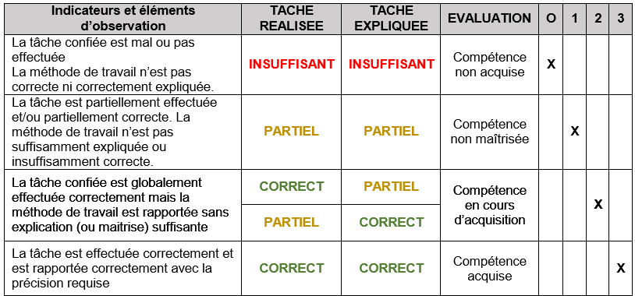
Appréciation globale |  |  | % évalué |  |  | Plus de 2/3 des indicateurs doivent être évalués
 |  |  | 100%
 |  |  | CORRECT
Noms des Evaluateurs | Signatures
 |  |  | Date

